Plan1
FICHA TÉCNICA BD 6100 BABYDOLL ALÇA VISCO ROMÂNTICA AD.
DESCRIÇÃO: BABYDOLL ALÇA VISCO ROMÂNTICA AD.
REFERÊNCIA: BD 6100
FORNECEDOR: LUARE'MIO CONFECÇÕES
NOME FANTASIA: CIA DO CORPO
COMPOSIÇÃO: 96% VISCOSE 04% ELASTANO

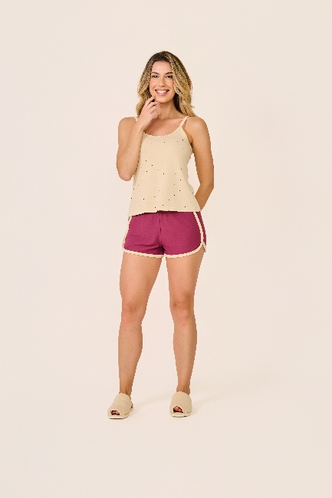
 | BLUSA

TAMANHO | CIRCUNF. BUSTO | COMPRIMENTO
P | 81 - 89 | 50 - 58
M | 89 - 97 | 53 - 61
G | 98 - 106 | 56 - 64
GG | 107 - 115 | 60 - 68
 | SHORT

TAMANHO | CIRCUNF.CINTURA | CIRCUNF.QUADRIL
P | 64 - 70 | 95 - 103
M | 66 - 72 | 101 - 109
G | 71 - 76 | 107 - 115
GG | 74 - 80 | 113 - 121

